Instruções
Controle de Metas de Vendas Diário

Como o Controle de Metas de Vendas pode ajudar minha empresa?
Toda empresa tem uma coisa em comum: precisa vender! Esta planilha auxília a ter um controle diário das vendas por vendedor, entendendo o percentual de atingimento das metas, o forecast de vendas e a taxa conversão do seu vendedor. Acompanhar diariamente as vendas aliado à um Orçamento de Vendas bem estruturado trará muita segurança e previsibildiade de resultado para sua empresa. Para entender mais sobre o assunto, acesse nosso Guia Completo do Orçamento de Vendas: https://www.treasy.com.br/blog/como-elaborar-orcamento-de-vendas/

Instruções de Uso
Importante: você precisa alterar apenas as células em branco. As células em cinza são calculadas automaticamente.

Parâmetros Iniciais
No cabeçalho da aba "Principal" você informa o mês que deseja acompanhar as vendas, a meta mensal de vendas e o nome do vendedor que será acompanhado.

Controle de Vendas
No campo das Vendas você deve preencher a coluna "Realizado" diariamente com valor total das vendas realizadas. A coluna "Planejado" é calculada automáticamente com base na sua meta de vendas mensal. A "Diferença" representa o diferença entre as vendas Planejadas e Realizadas.
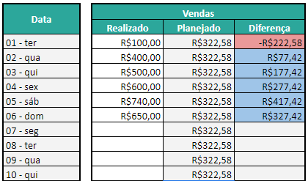

Visão Acumulada
A Visão Acumulada é calculada automáticamente com base na soma dos meses anteriores Realizados e Planejados conforme sua meta mensal.
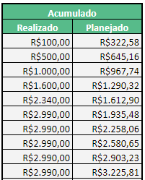

Forecast e Tendências
O Forecast calcula automaticamente quanto o vendedor deve vender nos próximos meses com base nos resultados passados e a meta do mês. A Tendência informa como será sua venda no final do mês de acordo com as vendas realizadas e as metas estalecidas para os dias seguintes.
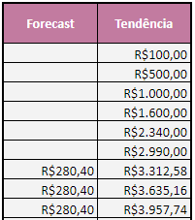

Taxa de Conversão
A Taxa de Conversão é uma métrica importantíssima para entender a eficiência do vendedor, ou seja, quantos clientes ele precisa abordar para fechar uma venda, percentualmente. Esta métrica pode ser utilizada para comparar o desempenho de vendedores e identificar a necessidade de treinamento, melhoria no pitch etc. Você deve preencher a coluna "Clientes Abordados" com o número de clientes abordados pelo vendedor e as "Vendas Fechadas" por ele no dia. A Taxa de conversão será calculada automaticamente.
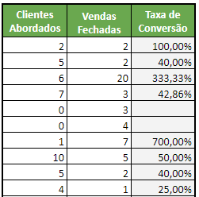

Treasy | Planejamento e Controladoria

Análise
Acompanhamento Diário

Taxa de Conversão no Decorrer do Mês

Venda Real | R$2,990.00
Venda Projetada | R$10,000.00
Tendência | R$11,054.52

Vendas Realizadas - Vendas Planejadas - Tendência

